Grafieken
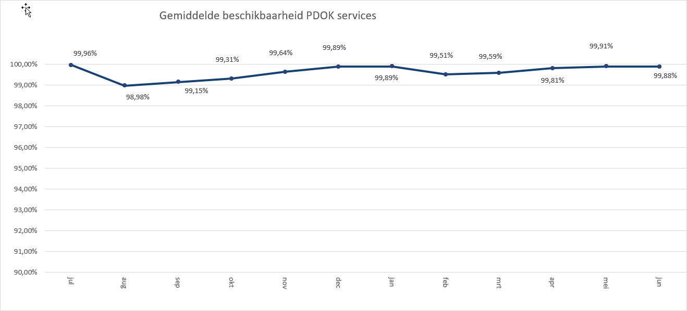
 | 2020-01 | 2020-02 | 2020-03 | 2020-04 | 2020-05 | 2020-06
Administratieve Eenheden (INSPIRE geharmoniseerd) | 149476 | 154820 | 163757 | 175867 | 242919 | 179434
Adressen (INSPIRE as-is) | 675296 | 759672 | 981619 | 987734 | 810876 | 782482
Adressen (INSPIRE geharmoniseerd) | 410854 | 414828 | 444835 | 389352 | 401166 | 461120
Agrarisch Areaal Nederland (AAN) | 2796338 | 2474373 | 2459865 | 2565089 | 2681279 | 2603758
AHN1 | 503005 | 438076 | 486677 | 456377 | 436017 | 427373
AHN2 | 1346682 | 804944 | 794749 | 607836 | 799795 | 718053
AHN25m | 287912 | 273895 | 294845 | 300552 | 131635 | 48669
AHN3 | 2614404 | 11270286 | 9241893 | 4004960 | 2325333 | 3360916
Asbest scholenkaart | 253990 | 176799 | 199424 | 179749 | 274403 | 174271
BAG Terugmeldingen | 180345 | 135655 | 163171 | 15672277 | 21530744 | 24531876
BAGv1.1 | 3221124 | 3351448 | 4399009 | 5063784 | 5678288 | 108604643
Beschermde gebieden - CDDA (INSPIRE geharmoniseerd) | 170231 | 151214 | 156509 | 137479 | 167001 | 148601
Beschermde gebieden - Cultuurhistorie (INSPIRE geharmoniseerd) | 219494 | 206952 | 228360 | 218898 | 228866 | 211216
Beschermde gebieden - Provincies (INSPIRE geharmoniseerd) | 384490 | 362593 | 358466 | 382199 | 460240 | 448759
Beschermde gebieden Nationale Parken (INSPIRE Geharmoniseerd) | 127331 | 120145 | 127210 | 126443 | 167798 | 124165
Beschermde gebieden Natura2000 (INSPIRE Geharmoniseerd) | 174247 | 143469 | 149066 | 144366 | 149163 | 141544
Beschermde gebieden Wetlands (INSPIRE Geharmoniseerd) | 215131 | 201401 | 215290 | 209299 | 215627 | 209507
Beschermde natuurmonumenten | 110630 | 94588 | 98384 | 96570 | 96186 | 91954
Bestuurlijke grenzen | 17996399 | 18872704 | 18718980 | 17991652 | 21886747 | 27321711
BGT (extract) | 999 | 1040 | 8710 | 2278 | 2758 | 3332
BGT Achtergrond | 12849684 | 14151839 | 12988657 | 10877123 | 11008540 | 12096225
BGT Omtrekgericht | 10251575 | 9632963 | 10251075 | 9255618 | 9074246 | 10234872
BGT Pastel | 10973251 | 12084645 | 15280189 | 14349763 | 12645296 | 12090616
BGT Plantopografie | 126263 | 183701 | 260979 | 183799 | 369743 | 421052
BGT Standaard v2 | 1610916 | 1377647 | 1508952 | 1066811 | 1152068 | 1593919
BGT Symbolen v2 | 381486 | 457069 | 349358 | 330765 | 431139 | 482469
BGT Terugmeldingen | 148028 | 138690 | 143643 | 143017 | 156009 | 154933
Bodemkaart 1:50.000 | 656777 | 759096 | 817981 | 385010 | 126601 | 126180
BRO - Bodemkaart (SGM) | 85441 | 141004 | 157378 | 203494 | 233592 | 244194
BRO - Geotechnische Boormonsteranalyse (BHR-GT) v1 | 62653 | 85304 | 92999 | 98724 | 102650 | 99471
BRO - Wandonderzoek (SFR) v1 | 62216 | 84976 | 91919 | 88989 | 92423 | 89492
BRO Bodemkundige boormonsterbeschrijvingen (BHR-P) | 193888 | 191060 | 166172 | 188896 | 186614 | 261599
BRO Digitaal Geologisch Model (DGM) | 15496 | 42119 | 45262 | 44476 | 45323 | 44324
BRO Geomorfologische Kaart van Nederland 2019 V1 |  |  | 360 | 473 | 692 | 390
BRO GeoTop Model Download (GTM) | 15269 | 41840 | 44860 | 44267 | 45299 | 44623
BRO Grondwatermonitoringput (GMW) | 186159 | 195449 | 178904 | 192615 | 204219 | 448533
BRO REGIS II Hydrogeologisch model (HGM) | 15621 | 42120 | 44772 | 43321 | 44770 | 43607
BRP Gewaspercelen | 1091591 | 980874 | 1633768 | 2846634 | 1799124 | 1204275
BRT achtergrondkaart grijs | 36283165 | 34877518 | 36211824 | 31531750 | 30604381 | 32402400
BRT achtergrondkaart pastel | 6305175 | 6218751 | 6385027 | 4818666 | 4944859 | 5625858
BRT achtergrondkaart standaard | 222866374 | 254677921 | 252840305 | 206851742 | 208399911 | 244578626
BRT achtergrondkaart water | 1606679 | 2241977 | 2906242 | 1902266 | 2151981 | 2318431
BRT Terugmeldingen WMS | 91260 | 85510 | 110525 | 201965 | 216022 | 209349
CBS Aardgas- en elektriciteitslevering | 247974 | 261759 | 284884 | 236961 | 262907 | 297628
CBS Bestand Bodemgebruik 2008 | 166311 | 161644 | 169922 | 162529 | 171496 | 165930
CBS Bestand Bodemgebruik 2010 | 192637 | 172044 | 183299 | 204018 | 176109 | 171146
CBS Bestand Bodemgebruik 2012 | 156936 | 165799 | 168399 | 152815 | 165485 | 153062
CBS Bestand Bodemgebruik 2015 | 143459 | 134339 | 148524 | 150562 | 167090 | 142372
CBS Bevolkingskernen 2008 | 145567 | 145258 | 156599 | 172975 | 154055 | 140133
CBS Bevolkingskernen 2011 | 348164 | 360402 | 386204 | 426746 | 362513 | 280696
...

Totaal aantal hits per aanbieder Q2
 | 2020-04 | 2020-05 | 2020-06
CBS | 12,262,508 | 12,409,968 | 11,448,263
EZ | 17,801,512 | 17,352,297 | 16,292,013
GBO | 1,014,490 | 1,163,478 | 1,182,382
Gebiedsbeheer | 104,561 | 106,843 | 103,423
IenW | 805,813 | 853,540 | 844,362
Imergis | 79,436,768 | 71,688,867 | 84,254,964
Kadaster | 455,126,051 | 463,117,678 | 707,218,790
KCAF | 207,085 | 218,207 | 234,888
KvK | 97,197 | 103,367 | 108,609
Liander | 394,887 | 390,956 | 374,790
Ministerie BZK | 4,179,275 | 2,815,013 | 3,092,210
PDOK | 186,171,285 | 192,468,197 | 199,810,158
ProRail | 814,985 | 676,831 | 754,217
Rioned | 363,572 | 303,347 | 513,511
RWS | 11,191,926 | 9,969,319 | 10,892,907
Stichting Landelijk Fietsplatform | 106,574 | 125,264 | 122,751
Stichting Wandelnet | 385,785 | 411,742 | 429,573
Waterschapshuis/HWH | 2,101,529 | 2,398,660 | 2,623,013

Hits op PDOK over 12 maanden

In onderstaande grafiek wordt het totaal aantal hits van de PDOK-services weergegeven. De grafief toont het gebruik
Totaal aantal hits PDOK services
jul | 1,194,110,651
aug | 1,047,349,546
sep | 1,433,679,447
okt | 1,400,152,661
nov | 1,338,445,763
dec | 1,115,244,208
jan | 2,156,620,847
feb | 2,392,418,297
mrt | 2,367,951,182
apr | 2,190,583,230
mei | 2,299,573,919
jun | 2,663,199,950

Top 1 t/m 20

Top20
BRT achtergrondkaart standaard | 659,830,279
Luchtfoto Beeldmateriaal / PDOK 25 cm RGB | 529,172,797
Kadastrale kaart v4 | 227,607,480
OpenTopo Achtergrondkaart | 144,443,481
BAGv1.1 | 119,346,715
WOZ loket | 107,465,269
BRT achtergrondkaart grijs | 94,538,531
Kadastrale Percelen (INSPIRE geharmoniseerd) | 94,363,614
OpenTopo | 90,937,118
Bestuurlijke grenzen | 67,200,110
BAG Terugmeldingen | 61,734,897
BGT Pastel | 39,085,675
BGT Achtergrond | 33,981,888
Luchtfotolabels | 29,785,987
BGT Omtrekgericht | 28,564,736
Windsnelheden 100m hoogte | 18,729,516
BRT achtergrondkaart pastel | 15,389,383
Luchtfoto Landelijke Voorziening Beeldmateriaal 2019 Gesloten | 14,924,596
Luchtfoto Beeldmateriaal / PDOK 25 cm Infrarood | 13,307,843
TOP10NLV2 | 12,749,044

Hits op NGR over 12 maanden

Totaal aantal hits NGR
jul | 2,457,518
aug | 1,936,860
sep | 1,007,271
okt | 4,037,970
nov | 4,037,970
dec | 4,037,970
jan | 1,662,269
feb | 1,810,301
mrt | 1,936,481
apr | 1,981,524
mei | 1,622,788
jun | 1,604,233

Beschikbaarheid PDOK services

In onderstaande grafiek wordt het gemiddelde van de beschikbaarheid van de PDOK-webservices (incl. INSPIRE) weergegeven. De grafiek toont het gemiddelde van de achterliggende 12 maanden. Voortschrijdend gemiddelde 99,63%

